Naslovnica
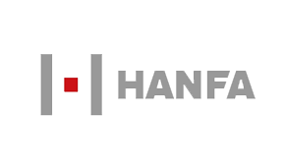

Broj / Number 3 Verzija / Version 1.0 Godina / Year XVII Zagreb, 20.3.2019.

MJESEČNI IZVJEŠTAJ

Veljača 2019.

MONTHLY REPORT

February 2019

PODACI ISKAZANI U IZVJEŠĆU ZAPRIMLJENI SU OD STRANE SUBJEKATA NADZORA AGENCIJE DO DANA OBJAVE. U SLUČAJU EVENTUALNIH NAKNADNIH ISPRAVAKA KOJE SUBJEKTI NADZORA DOSTAVLJAJU AGENCIJI, NAVEDENI ĆE ISPRAVCI BITI OBJAVLJENI U SLJEDEĆIM VERZIJAMA IZVJEŠĆA.

DATA PRESENTED IN THIS REPORT HAS BEEN SUBMITTED BY THE AGENCY'S SUPERVISED ENTITIES UNTIL THE DAY OF PUBLISHING. IN CASE POSSIBLE SUBSEQUENT CORRECTIONS OCCUR DUE TO NEWLY SUBMITTED DATA RECEIVED FROM SUPERVISED ENTITIES, CORRECTIONS SHALL BE PUBLISHED IN SUBSEQUENT VERSIONS OF THE REPORT.

